상품제안서
볼빅 골프공3구 +볼마커1개+자석마그넷티1개 | 상품코드: F30543

 |  |  |  |  |  |  | 02-412-0044 | www.easy1.co.kr
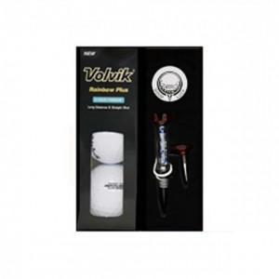

【상세/제작정보】 | 컬러인쇄 문의

【인쇄/포장옵션】 | / 포장불가능

【공급단가】 | 수량 | 60~ | 150~ | 600~ | 1,000~ | 2,000~
*VAT별도 | 단가 | 15,750원 | 15,490원 | 15,120원 | 14,740원 | 14,490원

【상품 URL】 | https://dev.easy1.co.kr:443/src/goods_detail.php?gdno=30543

